Belanja_Elektronik
Rencana Anggaran Biaya
Nama Paket
2022

No | Nama Barang | Spesifikasi | Jumlah | unit | Harga Satuan | Total Harga | Gambar | Peruntukan | Sumber
1 | ASUS AIO M3400WUAT-BA541T | Deskripsi Produk : • 23.8", FHD (1920 x 1080) 16:9, Wide view, Anti-glare display, LED Backlit • AMD Ryzen™ 5-5500U Mobile Processors (6 cores, up to 4.0GHz) • 4GB DDR4 3200MHz • 1TB HDD SATA 5400rpm 2.5" • AMD® Radeon™ Graphics • Microsoft® Windows™ 10 Home (English) 64 Bit • Wi-Fi 5 (802.11ac) + Bluetooth 5.0 (Dual band) • Built-in speaker with SonicMaster™ Audio Processing • Integrated 720p HD camera • ASUS® USB Keyboard • ASUS® USB Optical Mouse • I/O Port (Side) : 1x Kensington lock | 1x 3.5mm combo audio jack | 1x USB 2.0 Type-A • I/O Port (Rear) : 1x DC-in Port | 1x RJ45 Gigabit Ethernet | 1x HDMI out 1.4 | 1x HDMI in 1.4 | 4x USB 3.2 Gen-1 Type-A • 90W AC Adapter • Dimension : 48 mm ~ 479 mm x 409 mm x 540 mm • Starting Weight : 5.5 kg • 1 Year ASUS® OSS (Onsite Service) Warranty KETENTUAN : • Barang DIJAMIN ORI dan GARANSI RESMI • Barang sudah Include PPN • Untuk Pembelian banyak bisa ajukan untuk penawarannya • WAJIB MENGHUBUNGI KAMI / CHAT SEBELUM ORDER UNTUK KONFIRMASI STOCK • Buka Jam (10.00 - 18.00) Hari Senin-Sabtu (Tanggal Merah Tutup) • Selamat Berbelanja | 1 | unit | Rp10,600,000 | Rp10,600,000 | 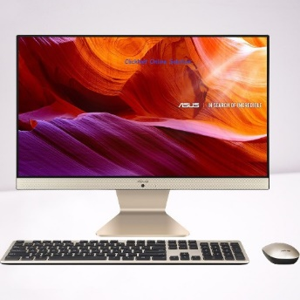 | IIO | https://www.tokopedia.com/clicknetcom/pc-asus-aio-m3400wuat-ba541t-ryzen-5-5500u-4gb-1tb-23-8-fhd-ips-win10

Sub Total |  |  |  |  |  | 10,600,000
PPN 11% |  |  |  |  |  | 1,166,000
Overheat |  |  |  |  |  | 200,000
Total |  |  |  |  |  | 11,966,000

Diajukan, |  | Diketahui, |  | Disetujui, |  | Dikeluarkan,
Pelaksana |  | Penanggungjawab |  | Pejabat Pembuat Komitmen |  | Bendahara Pengeluaran

Nama |  | Nama |  | Nama |  | Nama
Nomor Induk |  | Nomor Induk |  | Nomor Induk |  | Nomor Induk

